Solicitud gráfica
 | Área: | Matemáticas |  |  | Fecha:
 | Grado: | 8
 | Título del tema: | Identidades notables |  |  | ¿Cuaderno de estudio o recurso? | Recurso
 | Editor: | Josué Malagón |  |  | Motor del recurso | F1

 | Código guión o recurso: | MA_08_02_CO_REC170 | ← Para determinar este código, visite la hoja de Ayuda
 |  |  |  |  | ESPECIFICACIÓN DE ARCHIVOS A ENTREGAR
Núm. | Archivo Shutterstock o ruta en web | Imagen para: | Tipo | Formato | Nombre imagen SMALL | Tamaño imagen SMALL | Nombre imagen ZOOM | Tamaño imagen ZOOM | Descripción | Observaciones
IMG01 | Ver observaciones | Recurso F1 | Ilustración | Horizontal | MA_08_02_CO_REC170_IMG01.jpg | 950 x 608 px |  |  | 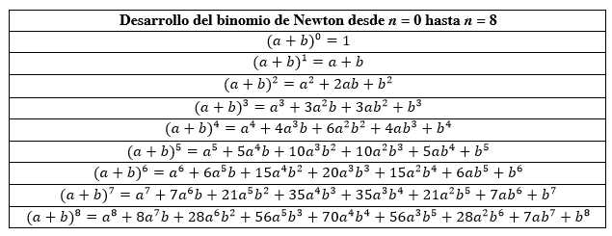
IMG02 | Ver observaciones | Recurso F1 | Ilustración | Horizontal | MA_08_02_CO_REC170_IMG02.jpg | 950 x 608 px |  |  | 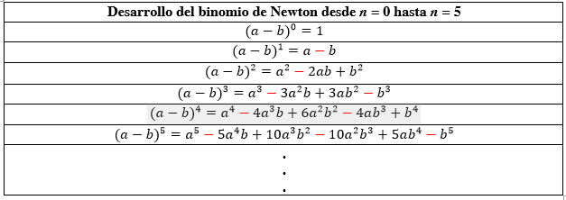
IMG03 | Ver observaciones | Recurso F1 | Ilustración | Horizontal | MA_08_02_CO_REC170_IMG03.jpg | 950 x 608 px |  |  | 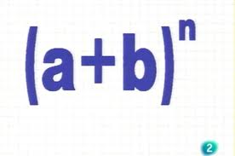
IMG04 | Ver observaciones | Recurso F1 | Ilustración | Horizontal | MA_08_02_CO_REC170_IMG04.jpg | 950 x 608 px |  |  |  | las letras deben ser cursivas
IMG05 | Ver observaciones | Recurso F1 | Ilustración | Horizontal | MA_08_02_CO_REC170_IMG05.jpg | 950 x 608 px |  |  | 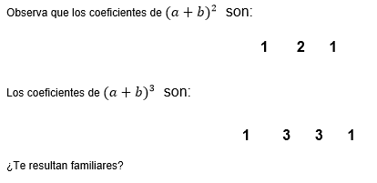
IMG06 | Ver observaciones | Recurso F1 | Ilustración | Horizontal | MA_08_02_CO_REC170_IMG06.jpg | 950 x 608 px |  |  | 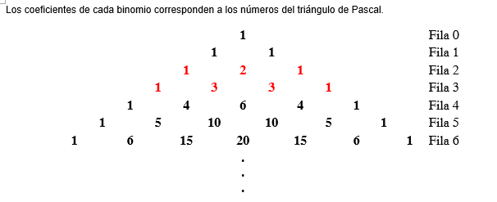
IMG07 | Ver observaciones | Recurso F1 | Ilustración | Horizontal | MA_08_02_CO_REC170_IMG07.jpg | 950 x 608 px |  | 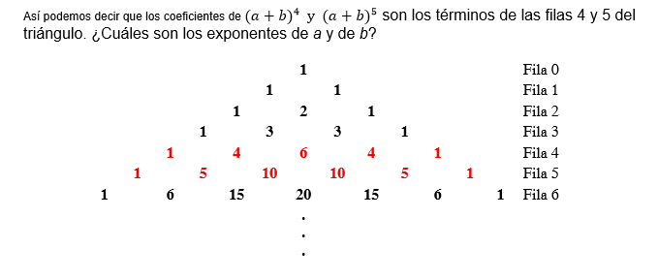
IMG08 | Ver observaciones | Recurso F1 | Ilustración | Horizontal | MA_08_02_CO_REC170_IMG08.jpg | 950 x 608 px
IMG09 | Ver observaciones | Recurso F1 | Ilustración | Horizontal | MA_08_02_CO_REC170_IMG09.jpg | 950 x 608 px |  |  | 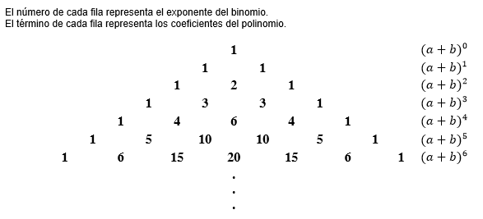
IMG10 | Ver observaciones | Recurso F1 | Ilustración | Horizontal | MA_08_02_CO_REC170_IMG10.jpg | 950 x 608 px |  |  | 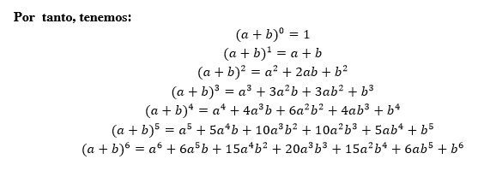
IMG11 | Ver observaciones | Recurso F1 | Ilustración | Horizontal | MA_08_02_CO_REC170_IMG11.jpg | 950 x 608 px
IMG12 | Ver observaciones | Recurso F1 | Ilustración | Horizontal | MA_08_02_CO_REC170_IMG12.jpg | 950 x 608 px |  |  | 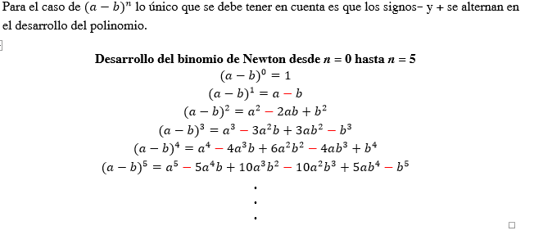
IMG13 | Ver observaciones | Recurso F1 | Ilustración | Horizontal | MA_08_02_CO_REC170_IMG13.jpg | 950 x 608 px
IMG14 | Ver observaciones | Recurso F1 | Ilustración | Horizontal | MA_08_02_CO_REC170_IMG14.jpg | 950 x 608 px

